Lembar Kerja
LEMBAR KERJA MEDICAL FREEZER
Nomor Sertifikat / Nomor Surat Keterangan : 67 / ………… / …........ - 23 / E - …................DL

Merek |  | :
Model/Tipe |  | :
No. Seri |  | :
Resolusi |  | : |  | ( Digital / Analog )
Tanggal penerimaan alat |  | :
Tanggal kalibrasi |  | :
Tempat kalibrasi |  | :
Nama ruang |  | :

I.Kondisi ruang |  |  | Awal | Akhir |  |  |  | Skor
 | 1. Suhu | : |  |  | °C |  |  | 5%
 | 2. Kelembaban | : |  |  | %RH |  |  | 5%
 | 3. Tegangan jala-jala

II. Pemeriksaan Kondisi Fisik dan Fungsi Komponen Alat
 | 1. Fisik | : Baik / Tidak baik |  | (Pilih salah satu dan coret yang tidak perlu)
 | 2. Fungsi | : Baik / Tidak baik
III. Hasil Pengujian Keselamatan Listrik
No | Parameter |  |  |  |  |  | Hasil ukur |  | Ambang Batas yang diijinkan |  | Skor
1 | Resistansi Isolasi |  |  |  |  |  |  | MΩ | ≥ 2 MΩ |  | 10%
2 | Resistansi Pembumian Protektif |  |  |  |  |  |  | Ω | ≤ 0.2 Ω |  | 10%
3 | Arus bocor peralatan untuk peralatan elektromedik kelas I |  |  |  |  |  |  | µA | ≤ 500 µA |  | 20%
IV. Hasil Pengukuran
a. Tipe Medical Freezer : |  | ( Single Opening Unit / Double Opening Unit )

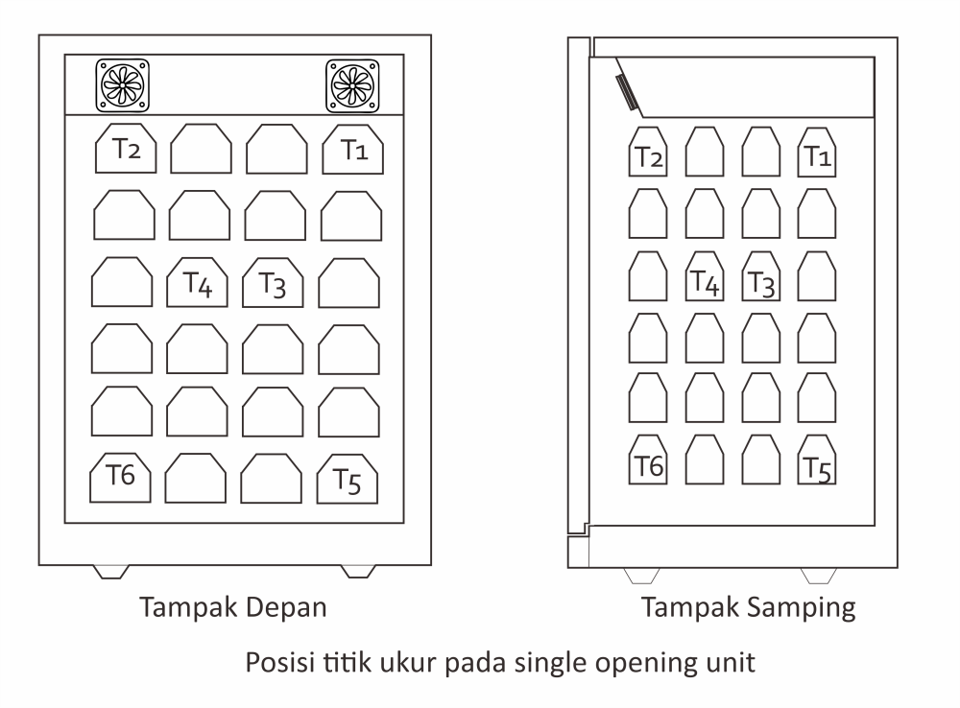
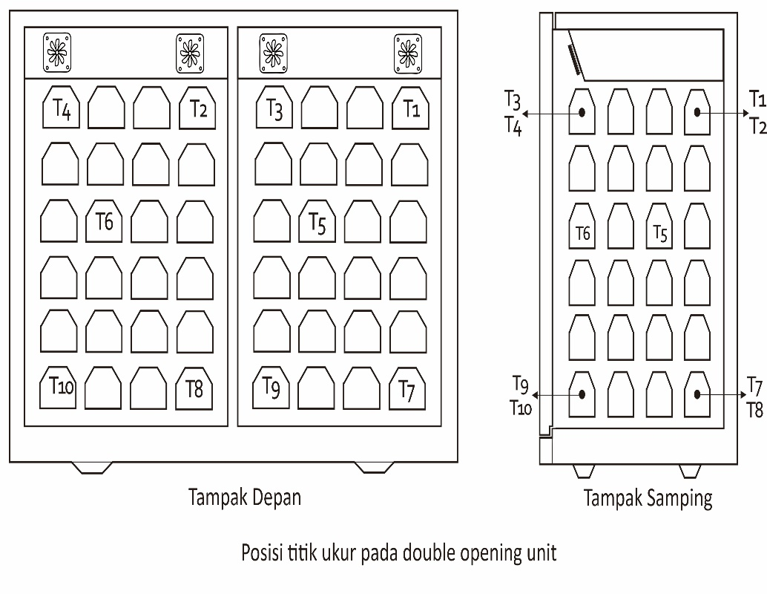

b. Kalibrasi Akurasi Suhu
Set-point (°C) | Posisi Termokopel | Pembacaan Alat Standar (°C) |  |  |  |  |  |  |  |  |  | Toleransi
 |  | t - min1 | t - max1 | t - min2 | t - max2 | t - min3 | t - max3 | t - min4 | t - max4 | t - min5 | t - max5
 | t1 |  |  |  |  |  |  |  |  |  |  | Akurasi ≤ -25°C Variasi Spasial ≤ 2°C
 | t2
 | t3
 | t4
 | t5
 | t6
 | t7
 | t8
P. Indicator
Suhu ruang

V. Keterangan
Ketidakpastian pengukuran dilaporkan pada tingkat kepercayaan 95% dengan faktor cakupan k=2

VI. Alat Ukur yang digunakan
 | Thermocouple Data Logger, Merek : Madgetech, Model : Oct Temp 2000, SN : P40270 / P41878
 | Mobile Corder, Merek : Yokogawa, Model : GP 10, SN : S5T810599
 | Temperature Recorder (Monitor) : Merek : HIOKI, Model : LR 8410, SN : 200812984, 200812985
 | Temperature Recorder (Monitor) : Merek : HIOKI, Model : LR 8410, SN : 210368322, 210368323, 210368324
 | Wireless Temperature Recorder (Modul) : Merek : HIOKI, Model : LR 8510, SN : 200936000, 200936001
 | Wireless Temperature Recorder (Modul) : Merek : HIOKI, Model : LR 8510, SN : 210411983, 210411984, 210411985
 | Wireless Temperature Recorder (Modul) : Merek : HIOKI, Model : LR 8510, SN : 210746054, 210746055, 210746056
 | Wireless Temperature Recorder (Modul) : Merek : HIOKI, Model : LR 8510, SN : 200821396, 200821397
 | Electrical Safety Analyzer, Merek : Fluke Model : ESA 620 No Seri :1837056, 1834020
 | Electrical Safety Analyzer, Merek : Fluke, Model : ESA 615, No Seri :2853077, 2853078, 3148907, 3148908,
 | Electrical Safety Analyzer, Merek : Fluke, Model : ESA 615, No Seri :3699030, 4670010, 4669058
 | Thermohygrolightmeter, Merek : KIMO, KH-210-AO No Seri :14082463, 15062872, 15062873, 15062874, 15062875
 | Thermohygrobarometer, Merek : Greisinger, Model : GFTB 200, SN : 34903046, 34903053, 34903051, 34904091
 | Thermohygrobarometer, Merek : EXTECH, Model : SD700, SN : A.100586, A.100605, A.100609, A.100611, A.100616,
 | Thermohygrobarometer, Merek : EXTECH, Model : SD700, SN : A.100617, A.100618, A.100615

VII. Petugas Pengujian
……………………………………………

 |  |  |  |  |  |  |  |  |  |  |  |  | Akurasi suhu ≥ -25 °C Variasi Spasial ≤ 2 °C

ID
INPUT DATA MEDICAL FREEZER
 |  |  |  |  |  |  | Nomor Sertifikat : 67 / | 1 / VI - 23 / E - 123 DL

Merek | : | GEA
Model/Tipe | : | AB - 375 LT |  |  |  |  |  |  |  |  |  |  |  |  |  |  | Nomor Sertifikat : 67 /
No. Seri | : | 110663750217 |  |  |  |  |  |  |  |  |  |  |  |  |  |  | 1 | Nomor Sertifikat : 67 / | Alat yang dikalibrasi dalam batas toleransi dan dinyatakan LAIK PAKAI, dimana hasil atau skor akhir sama dengan atau melampaui 70% berdasarkan Keputusan Direktur Jenderal Pelayanan Kesehatan No : HK.02.02/V/5771/2018
:
Resolusi | : | 1 | °C | Digital |  |  |  | res | 0 | 1 |  |  |  |  |  |  | 0 | Nomor Surat Keterangan : 67 / | Alat yang dikalibrasi melebihi batas toleransi dan dinyatakan TIDAK LAIK PAKAI, dimana hasil atau skor akhir dibawah 70% berdasarkan Keputusan Direktur Jenderal Pelayanan Kesehatan No : HK.02.02/V/5771/2018
Tanggal penerimaan alat |  | 21 Desember 2022 |  |  |  |  |  | penunjukan alat | -25 |  |  |  |  |  | Digital
Tanggal kalibrasi | : | 21 Desember 2022 |  |  |  |  |  |  |  |  |  |  |  |  | Analog |  | 2 | CEK LAGI BOSS !!!!!
Tempat kalibrasi | : | Laboratorium Mikrobiologi
Nama Ruang | : | Laboratorium Mikrobiologi
Metode Kerja | : | MK.031-18

I. Kondisi Ruang |  | Awal | Akhir | Rata-rata | deviasi |  |  |  |  |  |  |  |  |  |  | 1
1. Suhu | : | 26.3 | 26.2 | 26.3 | 0.05 | °C
2. Kelembaban | : | 60.4 | 61.3 | 60.8 | 0.45 | %RH
3. Tegangan jala-jala | : | 233.2 | Volt |  |  |  |  |  |  |  |  |  |  |  | Arus bocor peralatan untuk peralatan elektromedik kelas I | ≤ 500 µA |  |  |  |  |  |  | Resistansi pembumian protektif (kabel dapat dilepas) | ≤ 0.200 Ω
 |  |  |  |  |  |  |  |  |  |  |  |  |  |  | Arus bocor peralatan untuk peralatan elektromedik kelas II | ≤ 100 µA |  |  |  |  |  |  | Resistansi pembumian protektif (kabel tidak dapat dilepas) | ≤ 0.300 Ω
II. Pemeriksaan Kondisi Fisik dan Fungsi Alat
1. Fisik | : | Baik |  |  |  |  |  |  |  |  |  |  |  |  | G |  |  |  | Baik
2. Fungsi | : | Baik |  |  |  |  |  |  |  |  |  |  |  |  | NG |  |  |  | Tidak Baik

III. Pengujian Keselamatan Listrik |  |  |  |  |  |  |  |  |  |  |  |  |  |  | G
No | Parameter |  |  |  |  |  |  | Hasil ukur |  | Ambang Batas yang diijinkan |  |  |  |  | NC
1 | Resistansi Isolasi |  |  |  |  |  |  | - |  | > 2 MΩ |  |  |  |  | 20 |  |  |  |  | masuk
2 | Resistansi pembumian protektif (kabel dapat dilepas) |  |  |  |  |  |  | - |  | ≤ 0.2 Ω
3 | Arus bocor peralatan untuk peralatan elektromedik kelas II |  |  |  |  |  |  | - |  | ≤ 100 µA

IV. Pengujian Kinerja |  |  |  |  |  |  |  |  |  |  |  |  |  |  | Nomor Sertifikat : 67 /
a. Tipe Medical Freezer : |  | Single Opening Unit |  |  |  |  |  |  |  |  |  |  |  |  |  |  | 3.4150 | 5 | 2.83 | 3.7 | 5.7 | 11 | 31
 |  |  |  |  |  |  |  |  |  |  |  |  |  |  |  |  | 2.4150 | 6 | 2 | 2.6 | 4 | 8.0 | 22
 |  |  |  |  |  |  |  |  |  |  |  |  |  |  |  |  | 1.7050 | 7 | 1.41 | 1.8 | 2.8 | 5.7 | 16
 |  |  |  |  |  |  |  |  |  |  |  |  |  |  |  |  | 1.2050 | 8 | 1 | 1.3 | 2 | 4.0 | 11
 |  |  |  |  |  |  |  |  |  |  |  |  |  |  |  |  | 0.8535 | 9 | 0.707 | 0.92 | 1.4 | 2.8 | 7.8
 |  |  |  |  |  |  |  |  |  |  |  |  |  |  |  |  | 0.6035 | 10 | 0.5 | 0.65 | 1 | 2.0 | 5.5
 |  |  |  |  |  |  |  |  |  |  |  |  |  |  |  |  | 0.4270 | 11 | 0.354 | 0.46 | 0.71 | 1.4 | 3.9
 |  |  |  |  |  |  |  |  |  |  |  |  |  |  |  |  | 0.3020 | 12 | 0.25 | 0.33 | 0.5 | 1.0 | 2.8
 |  |  |  |  |  |  |  |  |  |  |  |  |  |  |  |  | 0.2135 | 13 | 0.177 | 0.23 | 0.35 | 0.71 | 2.0
 |  |  |  |  |  |  |  |  |  |  |  |  |  |  |  |  | 0.1510 | 14 | 0.125 | 0.16 | 0.25 | 0.50 | 1.4

b. Kalibrasi Akurasi Suhu

Setting | Posisi Termokopel | Penunjukkan Standar (°C)
 |  | t - min1 | t - max1 | t - min2 | t - max2 | t - min3 | t - max3 | t - min4 | t - max4 | t - min5 | t - max5
-33 | 1 | -27.00 | -27.00 | -27.00 | -27.00 | -27.00 | -27.00 | -27.00 | -27.00 | -27.00 | -27.00
 | 2 | -27.00 | -27.00 | -27.00 | -27.00 | -27.00 | -27.00 | -27.00 | -27.00 | -27.00 | -27.00
 | 3 | -27.00 | -27.00 | -27.00 | -27.00 | -27.00 | -27.00 | -27.00 | -27.00 | -27.00 | -27.00
 | 4 | -27.00 | -27.00 | -27.00 | -27.00 | -27.00 | -27.00 | -27.00 | -27.00 | -27.00 | -27.00
 | 5 | -27.00 | -27.00 | -27.00 | -27.00 | -27.00 | -27.00 | -27.00 | -27.00 | -27.00 | -27.00
 | 6 | -27.00 | -27.00 | -27.00 | -27.00 | -27.00 | -27.00 | -27.00 | -27.00 | -27.00 | -27.00
 | 7 | -27.00 | -27.00 | -27.00 | -27.00 | -27.00 | -27.00 | -27.00 | -27.00 | -27.00 | -27.00
 | 8 | -27.00 | -27.00 | -27.00 | -27.00 | -27.00 | -27.00 | -27.00 | -27.00 | -27.00 | -27.00
Penunjukkan Indikator |  | -25.0 |  |  |  |  | -25.0
Suhu Ruang |  | 26.3 |  |  |  |  | 26.2

Setting | Posisi Termokopel | Penunjukkan Standar (°C) |  |  |  |  |  |  |  |  |  | stdev (°C) | diff (°C) | Rata-Rata (°C) |  | diff (°C) | midrange (°C) | midrange terkoreksi (°C) | Koreksi
 |  | t - min1 | t - max1 | t - min2 | t - max2 | t - min3 | t - max3 | t - min4 | t - max4 | t - min5 | t - max5
-33 | 1 | -26.70 | -26.70 | -26.70 | -26.70 | -26.70 | -26.70 | -26.70 | -26.70 | -26.70 | -26.70 | 0.00 | 0.00 | -26.70 |  | 0.09 | 35.99 | 36.12
 | 2 | -26.73 | -26.73 | -26.73 | -26.73 | -26.73 | -26.73 | -26.73 | -26.73 | -26.73 | -26.73 | 0.00 | 0.00 | -26.73 |  | 0.15 | 36.05 | 36.19
 | 3 | -26.69 | -26.69 | -26.69 | -26.69 | -26.69 | -26.69 | -26.69 | -26.69 | -26.69 | -26.69 | 0.00 | 0.00 | -26.69 |  | 0.12 | 36.01 | 36.15
 | 4 | -26.69 | -26.69 | -26.69 | -26.69 | -26.69 | -26.69 | -26.69 | -26.69 | -26.69 | -26.69 | 0.00 | 0.00 | -26.69 |  | 0.12 | 36.02 | 36.16
 | 5 | -26.68 | -26.68 | -26.68 | -26.68 | -26.68 | -26.68 | -26.68 | -26.68 | -26.68 | -26.68 | 0.00 | 0.00 | -26.68 |  | 0.09 | 36.00 | 36.13
 | 6 | -26.68 | -26.68 | -26.68 | -26.68 | -26.68 | -26.68 | -26.68 | -26.68 | -26.68 | -26.68 | 0.00 | 0.00 | -26.68 |  | 0.12 | 36.09 | 36.23
 | 7 | -26.66 | -26.66 | -26.66 | -26.66 | -26.66 | -26.66 | -26.66 | -26.66 | -26.66 | -26.66 | 0.00 | 0.00 | -26.66 |  | 0.1 | 36.02 | 36.21
 | 8 | -26.66 | -26.66 | -26.66 | -26.66 | -26.66 | -26.66 | -26.66 | -26.66 | -26.66 | -26.66 | 0.00 | 0.00 | -26.66
Penunjukkan Indikator |  | -25.0 |  |  |  |  | -25.0 |  |  |  |  | 0.00 | 0.00 | -25.00 |  | 0.00 | 37.00
Suhu Ruang |  | 26.3 |  |  |  |  | 26.2 |  |  |  |  |  | 0.10 | 26.25 |  | 0.20 | 25.10
1 |  | Suhu refrigerator dari penunjukkan indikator |  |  |  |  |  |  |  | -25.0
2 |  | Suhu refrigerator dari pengukuran |  |  |  |  |  |  |  | -26.69
3 |  | Variasi suhu spasial |  |  |  |  |  |  |  | 0.07
4 |  | Variasi suhu temporal |  |  |  |  |  |  |  | 0.00
5 |  | Variasi Total |  |  |  |  |  |  |  | 0.07
6 |  | Suhu ruang |  |  |  |  |  |  |  | 26.3
7 |  | Kestabilan |  |  |  |  |  |  |  | 0.04
8 |  | Akurasi |  |  |  |  |  |  |  | --6.31

V. Keterangan
Ketidakpastian pengukuran dilaporkan pada tingkat kepercayaan 95% dengan faktor cakupan k=2
Hasil pengukuran keselamatan listrik tertelusur ke Satuan SI melalui PT. Kaliman ( LK-032-IDN )
Hasil pengujian kinerja suhu tertelusur ke Satuan SI melalui Laboratorium SNSU-BSN
Tidak dilakukan pengujian keselamatan listrik karena alat tidak boleh dalam kondisi off

VI. Alat Ukur yang digunakan |  |  |  |  |  |  |  |  |  |  |  |  |  |  |  | Tidak terdapat grounding
Wireless Temperature Recorder, Merek : HIOKI, Model : LR 8510, SN : 210411984 |  |  |  |  |  |  |  |  |  |  |  |  |  |  |  | Tidak dilakukan pengujian keselamatan listrik karena alat tidak boleh dalam kondisi off
Temperature Recorder, Merek : HIOKI, Model : LR 8410, SN : 210368322 |  |  |  |  |  |  |  |  |  |  |  |  |  |  |  | Alat tidak boleh digunakan pada instalasi tanpa dilengkapi grounding
Electrical Safety Analyzer, Merek : Fluke, Model : ESA 615, SN : 3148908
Thermohygrolight, Merek : EXTECH, Model : SD700, SN : A.100616

VII. Kesimpulan
Alat yang dikalibrasi dalam batas toleransi dan dinyatakan LAIK PAKAI, dimana hasil atau skor akhir sama dengan atau melampaui 70% berdasarkan Keputusan Direktur Jenderal Pelayanan Kesehatan No : HK.02.02/V/0412/2020

Petugas kalibrasi
Choirul Huda

IX. Tanggal pembuatan laporan
30 September 2023

 |  |  |  |  |  |  |  |  |  |  |  |  |  |  |  |  |  |  |  |  |  |  |  |  | Double Opening Unit
 |  |  |  |  |  |  |  |  |  |  |  |  |  |  |  |  |  |  |  |  |  |  |  |  | Single Opening Unit

